Anleitung
In dieser Excelliste müssen durch die Superuser für Ihre jeweilige Abteilung folgende Sheets, welche alle blau eingefärbt sind, ausgefüllt werden:

Arbeitsplatz | Hier werden die Namen der CARi-Arbeitsplätze definiert, welche der User beim Anmelden in CARi auswählen kann
 | Mit Arbeitsplatz ist nicht ein einzelner PC-Arbeitsplatz gemeint, sondern ein Arbeitsbereich. Dem Arbeitsbereich sind dann Formulare/Drucker-Zuordnungen zugeordnet

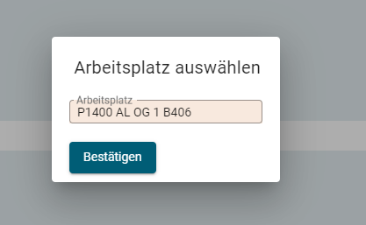

User zu Arbeitsplatz | Hier werden die Usernamen einem oder mehreren Arbeitsplätzen zugeordnet. Die User können dann beim Einloggen in CARi die Arbeitsplätze auswählen, welchem sie zugeordnet sind.
 | Pro User muss mindestens ein Arbeitsplatz zugeordnet sein

Arbeitsplatz-Formular-Drucker | Hier wird angegeben, dass - wenn ein User beim Einloggen den Arbeitsbereich A ausgewählt hat und dann Formular B druckt, dieses Formular auf dem Drucker C aus dem Schacht D
 | gedruckt werden soll. Es werden hier nur Formulare parametriert, welche nicht auf weisses A4-Blatt gedruckt werden

User zu Windowsprinter | Hier wird ein Windows-User einem oder mehrere Drucker zugeordnet. Es muss mindestens Drucker zugeordnet sein, in welchem sich im Schacht 1 weisses A4 Papier befindet.

PC zu Default-Windowsprinter | (Optional, nur User angeben, welche oft den PC-Arbeitsplatz wechseln) Hier wird ein PC genau einem Windowsdrucker zugeordnet. Dieser Drucker wird automatisch als Standarddrucker gesetzt

Arbeitsplatz
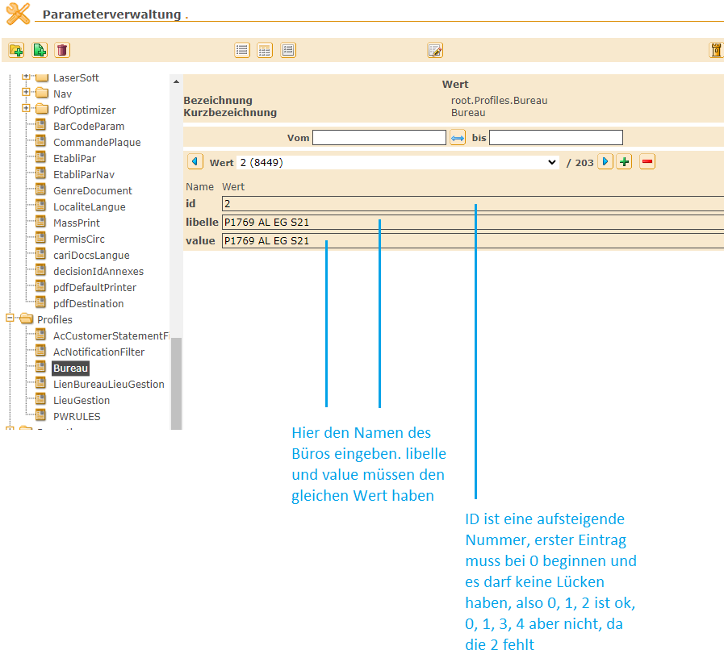
id | libelle | value | Arbeitsplatzname | Standort | Superuser | Fachabteilung
2 | LE-ADM-Arbeitsbereich_1 | LE-ADM-Arbeitsbereich_1 | Arbeitsbereich_1 | AMA | Petra | ADM
 | #N/A | #N/A
 | #N/A | #N/A
 | #N/A | #N/A
 | #N/A | #N/A
 | #N/A | #N/A
 | #N/A | #N/A
 | #N/A | #N/A
 | #N/A | #N/A
 | #N/A | #N/A
 | #N/A | #N/A
 | #N/A | #N/A
 | #N/A | #N/A
 | #N/A | #N/A
 | #N/A | #N/A
 | #N/A | #N/A
 | #N/A | #N/A
 | #N/A | #N/A
 | #N/A | #N/A
 | #N/A | #N/A
 | #N/A | #N/A
 | #N/A | #N/A
 | #N/A | #N/A
 | #N/A | #N/A
 | #N/A | #N/A
 | #N/A | #N/A
 | #N/A | #N/A
 | #N/A | #N/A
 | #N/A | #N/A
 | #N/A | #N/A
 | #N/A | #N/A
 | #N/A | #N/A
 | #N/A | #N/A
 | #N/A | #N/A
 | #N/A | #N/A
 | #N/A | #N/A
 | #N/A | #N/A
 | #N/A | #N/A
 | #N/A | #N/A
 | #N/A | #N/A
 | #N/A | #N/A
 | #N/A | #N/A
 | #N/A | #N/A
 | #N/A | #N/A
 | #N/A | #N/A
 | #N/A | #N/A
 | #N/A | #N/A
 | #N/A | #N/A
 | #N/A | #N/A
 | #N/A | #N/A
 | #N/A | #N/A
 | #N/A | #N/A
 | #N/A | #N/A
 | #N/A | #N/A
 | #N/A | #N/A
 | #N/A | #N/A
 | #N/A | #N/A
 | #N/A | #N/A
 | #N/A | #N/A
 | #N/A | #N/A
 | #N/A | #N/A
 | #N/A | #N/A
 | #N/A | #N/A
 | #N/A | #N/A
 | #N/A | #N/A
 | #N/A | #N/A
 | #N/A | #N/A
 | #N/A | #N/A
 | #N/A | #N/A
 | #N/A | #N/A
 | #N/A | #N/A
 | #N/A | #N/A
 | #N/A | #N/A
 | #N/A | #N/A
 | #N/A | #N/A
 | #N/A | #N/A
 | #N/A | #N/A
 | #N/A | #N/A
 | #N/A | #N/A
 | #N/A | #N/A
 | #N/A | #N/A
 | #N/A | #N/A
 | #N/A | #N/A
 | #N/A | #N/A
 | #N/A | #N/A
 | #N/A | #N/A
 | #N/A | #N/A
 | #N/A | #N/A
 | #N/A | #N/A
 | #N/A | #N/A
 | #N/A | #N/A
 | #N/A | #N/A
 | #N/A | #N/A
 | #N/A | #N/A
 | #N/A | #N/A
 | #N/A | #N/A
 | #N/A | #N/A
 | #N/A | #N/A
 | #N/A | #N/A
 | #N/A | #N/A
 | #N/A | #N/A
 | #N/A | #N/A
 | #N/A | #N/A
 | #N/A | #N/A
 | #N/A | #N/A
 | #N/A | #N/A
 | #N/A | #N/A
 | #N/A | #N/A
 | #N/A | #N/A

Geschäftstellen
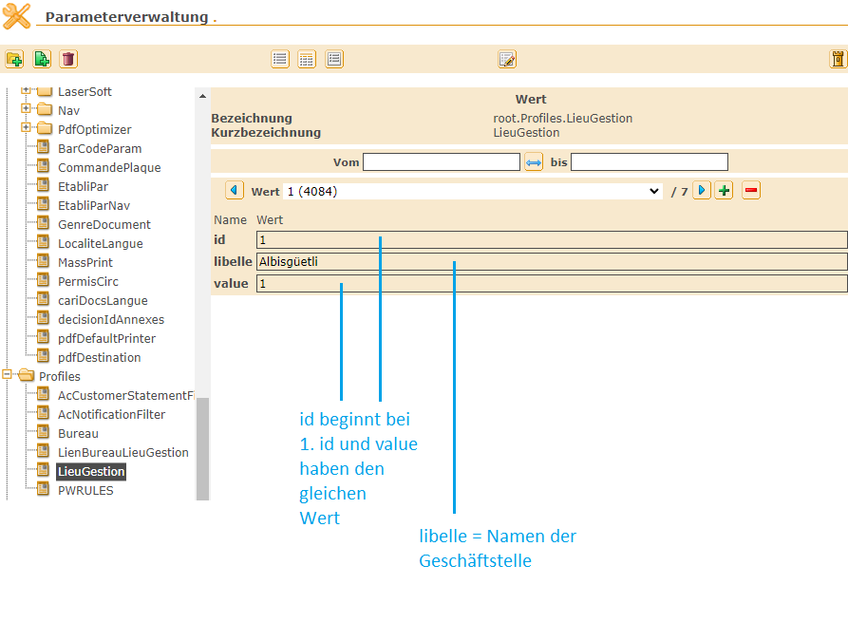
id | libelle | value
1 | Albisgüetli | 1
2 | Winterthur | 2
3 | Regensdorf | 3
4 | Hinwil | 4
5 | Oberrieden | 5
6 | Bülach | 6
7 | Bassersdorf | 7

